UI・機能設計
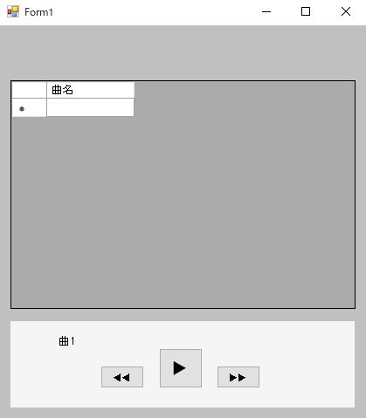

①

②

⑤
④
③

図1

番号 | 機能名 | 機能
1 | 楽曲一覧 | 特定のファイルに格納されている楽曲ファイル(mp3)を全て表示する。(曲名はファイル名) 一覧の曲を選択したときに曲が再生される。 選択中の楽曲列に色付けして選択状態であることを示す。
2 | 選曲中の曲名 | 曲一覧で選択した曲の曲名が表示される。
3 | 再生・停止ボタン | 曲が停止中は再生マーク(▶)を表示する。 曲が停止中は再生マーク(▶)を押下すると、曲を再生する。 曲が再生中は停止マーク(▮▮)を表示する。 曲が再生中は停止マーク(▮▮)を押下すると、曲を停止する。
4 | 次曲選択ボタン | 現在選曲している曲の次曲(曲一覧では一つ下の曲)が選択される。 楽曲一覧で現在選曲している列の選択状態を一つ下の列にする。 選曲中の曲名を次曲(楽曲一覧の一つ下)の曲名にする。 最終曲(最下列)が選択中の場合は押下した場合でも反応しない。
5 | 前曲選択ボタン | 現在選曲している曲の前曲(曲一覧では一つ上の曲)が選択される。 楽曲一覧で現在選曲している列の選択状態を一つ上の列にする。 選曲中の曲名を次曲(楽曲一覧の一つ上)の曲名にする。 最初の曲(最上列)が選択中の場合は押下した場合でも反応しない。

コード設計
MediaPlayer.cs
------------------------------------------------------
+ 曲名一覧データグリッド
+ 曲名ラベル
+ 再生・停止ボタン
------------------------------------------------------
+ コンストラクタ
MediaPlayerViewController.cs
------------------------------------------------------
- MediaPlayerインスタンス
- MusicFileControllerイスタンス
- 音楽ファイル配列
- メディア名配列
- UI コントロール
- 選曲番号保持変数
- 再生状態
- WindowsMediaPlayerインスタンス
- 再生中曲経過時間保持変数
------------------------------------------------------
+ コンストラクタ
- データグリッド音楽表示()
- 音楽ファイル名取得()
- 音楽再生制御関数()
- 音楽再生()
- 音楽一時停止()
- 音楽停止()
- 選曲中曲名表示()
- 次曲選択()
- 前曲選択()
- 選曲ファイル名の表示()
MusicFileController.cs
------------------------------------------------------
- 音楽ファイル配列
- ファイルパス
------------------------------------------------------
+ コンストラクタ
- 音楽ファイル読み込み()
+ 音楽ファイル取得()

